8
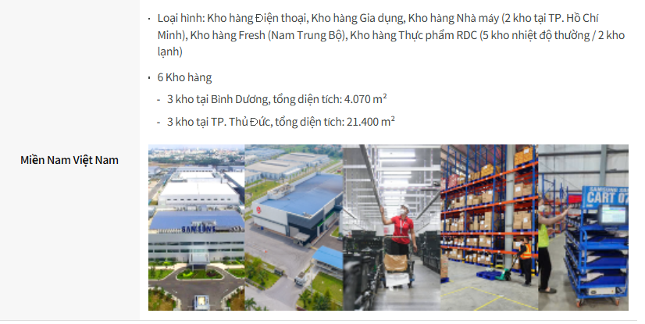

VN | Loại hình kho: Trung tâm logistics hàng tươi sống, Trung tâm logistics đồ uống (nhiệt độ thường), Trung tâm logistics bán lẻ, Trung tâm trung chuyển chuyển phát nhanh quốc tế

 | Kho hàng (11 địa điểm)
 | Bắc Ninh (4 địa điểm), tổng diện tích: 34.734 m²
 | Đông Anh (1 địa điểm), tổng diện tích: 1.098 m²
 | Thái Nguyên (2 địa điểm), tổng diện tích: 4.160 m²
 | Hải Dương (1 địa điểm), tổng diện tích: 3.548 m²
 | Các khu vực khác (3 địa điểm), tổng diện tích: 7.455 m²

 | Loại hình kho: Trung tâm logistics điện thoại di động và thiết bị gia dụng, Trung tâm logistics nhà máy (2 địa điểm tại TP. Hồ Chí Minh), Trung tâm logistics hàng tươi sống (khu vực Nam Trung Bộ), Trung tâm logistics thực phẩm khu vực (5 địa điểm nhiệt độ thường / 2 địa điểm kho lạnh)

 | Kho hàng (6 địa điểm)
 | Bình Dương (3 địa điểm), tổng diện tích: 4.070 m²
 | TP. Thủ Đức (3 địa điểm), tổng diện tích: 21.400 m²

EN | Types of warehouse: Fresh logistics center, Beverage logistics center (ambient temperature), Retail logistics center, International express hub

 | Warehouses (11 locations)
 | Bắc Ninh (4 locations), total area: 34,734 sqm
 | Đông Anh (1 location), total area: 1,098 sqm
 | Thái Nguyên (2 locations), total area: 4,160 sqm
 | Hải Dương (1 location), total area: 3,548 sqm
 | Other locations (3 locations), total area: 7,455 sqm

 | Types of warehouse: Mobile & home appliance logistics center, Factory logistics center (2 locations in Ho Chi Minh City), Fresh logistics center (South Central region), Regional food logistics center (5 ambient-temperature locations / 2 cold storage locations)

 | Warehouses (6 locations)
 | Bình Dương (3 locations), total area: 4,070 sqm
 | Thủ Đức City (3 locations), total area: 21,400 sqm

ES | Tipos de almacén: Centro logístico para productos frescos, Centro logístico para bebidas (temperatura ambiente), Centro logístico retail, Hub de mensajería exprés internacional

 | Almacenes (11 ubicaciones)
 | Bắc Ninh (4 ubicaciones), superficie total: 34.734 m²
 | Đông Anh (1 ubicación), superficie total: 1.098 m²
 | Thái Nguyên (2 ubicaciones), superficie total: 4.160 m²
 | Hải Dương (1 ubicación), superficie total: 3.548 m²
 | Otras ubicaciones (3 ubicaciones), superficie total: 7.455 m²

 | Tipos de almacén: Centro logístico para dispositivos móviles y electrodomésticos, Centro logístico de fábrica (2 ubicaciones en Ho Chi Minh), Centro logístico para productos frescos (región centro-sur), Centro logístico regional para alimentos (5 ubicaciones a temperatura ambiente / 2 ubicaciones refrigeradas y congeladas)

 | Almacenes (6 ubicaciones)
 | Bình Dương (3 ubicaciones), superficie total: 4.070 m²
 | Thủ Đức City (3 ubicaciones), superficie total: 21.400 m²

11
Nationwide Warehouse Network
A dedicated 25,000 sq ft facility powered by our Cello WMS/TMS.
We manage 14 ongoing warehouse operations with nationwide last-mile and home installation coverage, supported by a flexible network of transport partners to handle peak-season demand.

Tire Warehouse
4PL for Nationwide Distribution Center in KL
- System based operation by own Cello WMS/ TMS
- FIFO(First-in, First-out) based bin allocation
Full customs clearance service scopes by own team
Constant CCTV surveillance with 24/7 security guards

VN | Mạng lưới kho hàng toàn quốc

 | . Cơ sở chuyên dụng có diện tích 25.000 sq ft, được vận hành bởi hệ thống Cello WMS/TMS.
 | . Chúng tôi đang quản lý 14 hoạt động kho hàng hiện hữu, với phạm vi phủ sóng giao hàng chặng cuối và lắp đặt tại nhà trên toàn quốc, được hỗ trợ bởi mạng lưới đối tác vận tải linh hoạt để đáp ứng nhu cầu trong mùa cao điểm.

 | Kho lốp xe

 | . Dịch vụ 4PL cho Trung tâm phân phối toàn quốc tại KL
 | - Vận hành dựa trên hệ thống Cello WMS/TMS riêng
 | - Phân bổ vị trí lưu trữ theo nguyên tắc FIFO (First-in, First-out)
 | . Cung cấp đầy đủ phạm vi dịch vụ thông quan bởi đội ngũ riêng
 | . Giám sát CCTV liên tục với đội ngũ bảo vệ 24/7

ES | Red nacional de almacenes

 | . Instalación dedicada de 25.000 sq ft, operada con nuestro sistema Cello WMS/TMS.
 | . Gestionamos 14 operaciones de almacén en curso, con cobertura nacional de última milla e instalación en el hogar, respaldadas por una red flexible de socios de transporte para responder a la demanda en temporada alta.

 | Almacén de neumáticos

 | . Servicio 4PL para el Centro de Distribución Nacional en KL
 | - Operación basada en nuestro propio sistema Cello WMS/TMS
 | - Asignación de ubicaciones de almacenamiento basada en FIFO (First-in, First-out)
 | . Alcance completo de servicios de despacho aduanero a cargo de nuestro propio equipo
 | . Vigilancia CCTV constante con guardias de seguridad 24/7

13
. Location: 15 Greenwich Drive, Singapore 534022
. Warehouse Space: A 116,875 sq ft facility specializing in consumer electronics and service parts operations.
. eCommerce Fulfillment: Secure handling of high‑value mobile devices with precision picking and packing; time‑slot delivery supported by optimized on‑time delivery (OTD) performance.
. Advanced Automation: 3D sorter with AI‑powered camera technology (go‑live: July 2025) enhances accuracy and throughput.

. Location: 29 Tuas Avenue 11, Singapore 639089
. Warehouse Space: A flexible facility designed for consumer electronics, manufacturing products, and heating & water systems. The space is expandable to accommodate growing customer needs.

. Location: 29 Tuas Avenue 11, Singapore 639089
. Warehouse Space: A flexible facility designed for consumer electronics, manufacturing products, and heating & water systems. The space is expandable to accommodate growing customer needs.

ES
. Ubicación: 15 Greenwich Drive, Singapur 534022
. Espacio de almacén: Instalación de 116.875 sq ft especializada en operaciones de electrónica de consumo y piezas de servicio.
. Fulfillment de eCommerce: Manejo seguro de dispositivos móviles de alto valor, con procesos precisos de picking y packing; entrega por franjas horarias respaldada por un desempeño optimizado de entrega a tiempo (OTD).
. Automatización avanzada: Clasificador 3D con tecnología de cámaras impulsada por IA (go-live: julio de 2025), que mejora la precisión y la capacidad operativa.

. Ubicación: 29 Tuas Avenue 11, Singapur 639089
. Espacio de almacén: Instalación flexible diseñada para electrónica de consumo, productos de manufactura y sistemas de calefacción y agua. El espacio puede ampliarse para responder al crecimiento de las necesidades de los clientes.

VN
. Địa điểm: 15 Greenwich Drive, Singapore 534022
. Diện tích kho: Cơ sở có diện tích 116.875 sq ft, chuyên về vận hành hàng điện tử tiêu dùng và linh kiện dịch vụ.
. Fulfillment thương mại điện tử: Xử lý an toàn các thiết bị di động có giá trị cao với quy trình picking và packing chính xác; hỗ trợ giao hàng theo khung giờ với hiệu suất giao hàng đúng hạn (OTD) được tối ưu hóa.
. Tự động hóa tiên tiến: Hệ thống phân loại 3D tích hợp công nghệ camera ứng dụng AI (go-live: tháng 7 năm 2025), giúp nâng cao độ chính xác và năng suất xử lý.

. Địa điểm: 29 Tuas Avenue 11, Singapore 639089
. Diện tích kho: Cơ sở linh hoạt được thiết kế cho hàng điện tử tiêu dùng, sản phẩm sản xuất, hệ thống sưởi và nước. Không gian có thể mở rộng để đáp ứng nhu cầu tăng trưởng của khách hàng.

15
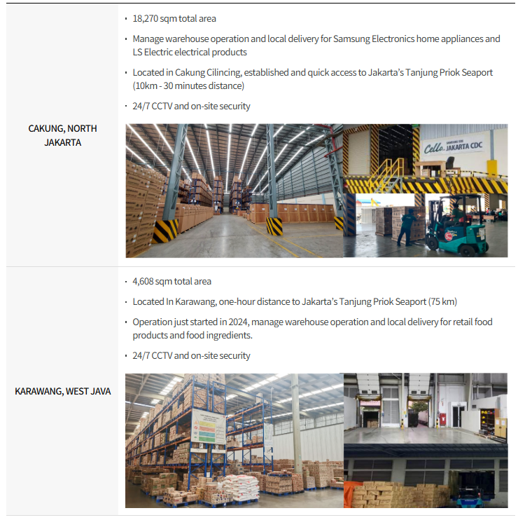

ID | Gudang Cakung & Tangerang

 | . Mendukung operasi gudang end-to-end untuk produk home appliance Samsung Electronics, dengan fokus pada efisiensi dan keandalan layanan.
 | . Kedua fasilitas dilengkapi sistem pemantauan CCTV 24/7 dan petugas keamanan khusus di lokasi, serta mendukung fulfillment e-commerce dan pengiriman lokal ke seluruh Indonesia.

 | Proyek Daesang Agung Indonesia

 | . Mengelola 16 lokasi gudang di seluruh Indonesia untuk mendukung distribusi FMCG nasional dan pengiriman antarpulau dengan performa SLA yang andal.
 | . Operasional didukung oleh Cello WMS/TMS untuk memastikan akurasi dan visibilitas, serta manajemen inventaris berbasis FEFO untuk menjaga kualitas produk dan kepatuhan terhadap standar.

ES | Almacén de Cakung y Tangerang

 | . Operaciones de almacén end-to-end para electrodomésticos de Samsung Electronics, ofreciendo eficiencia y confiabilidad operativa.
 | . Ambas instalaciones cuentan con monitoreo CCTV 24/7 y personal de seguridad dedicado en sitio, y respaldan el fulfillment de e-commerce y la entrega local a nivel nacional.

 | Proyecto Daesang Agung Indonesia

 | . Gestión de 16 ubicaciones de almacén en toda Indonesia, proporcionando distribución nacional de FMCG y envíos entre islas con un desempeño SLA confiable.
 | . Las operaciones se gestionan mediante sistemas Cello WMS/TMS para garantizar precisión y visibilidad, mientras que la gestión de inventario basada en FEFO asegura la calidad del producto y el cumplimiento de los estándares.

VN | Kho Cakung & Tangerang

 | . Cung cấp hoạt động kho hàng end-to-end cho sản phẩm thiết bị gia dụng của Samsung Electronics, mang lại hiệu quả và độ tin cậy trong vận hành.
 | . Cả hai cơ sở đều được trang bị hệ thống giám sát CCTV 24/7 và đội ngũ an ninh chuyên trách tại chỗ, đồng thời hỗ trợ fulfillment thương mại điện tử và giao hàng nội địa trên toàn quốc.

 | Dự án Daesang Agung Indonesia

 | . Quản lý 16 địa điểm kho hàng trên khắp Indonesia, cung cấp dịch vụ phân phối FMCG toàn quốc và vận chuyển liên đảo với hiệu suất SLA đáng tin cậy.
 | . Hoạt động được vận hành dựa trên hệ thống Cello WMS/TMS nhằm đảm bảo độ chính xác và khả năng hiển thị, trong khi quản lý hàng tồn kho theo FEFO giúp đảm bảo chất lượng sản phẩm và tuân thủ các tiêu chuẩn.

17
International Freight Forwarding: Ocean (FCL/LCL), Air, Ground, local delivery, and customs clearance, supported by a global carrier network and real‑time digital tracking.
Express Delivery: Time‑critical parcel services powered by trusted global partners (UPS, Aramex, FedEx), ideal for samples and e‑commerce shipments.
Contract Logistics: Specialised cold chain solutions for temperature‑sensitive products, plus warehousing, distribution, drayage, project logistics, and BOI consulting.
Last Mile Delivery & Installation: Next‑day and same‑day delivery with professional installation for appliances, electronics, and retail fixtures, including plug‑and‑play setup for smart devices and IoT equipment.

TH
. การขนส่งสินค้าระหว่างประเทศ: ครอบคลุมการขนส่งทางทะเล (FCL/LCL), ทางอากาศ, ทางบก, การจัดส่งภายในประเทศ และพิธีการศุลกากร โดยได้รับการสนับสนุนจากเครือข่ายผู้ให้บริการขนส่งทั่วโลกและระบบติดตามดิจิทัลแบบเรียลไทม์.
. บริการจัดส่งด่วน: บริการจัดส่งพัสดุที่ต้องการความรวดเร็ว ผ่านพันธมิตรระดับโลกที่เชื่อถือได้ เช่น UPS, Aramex และ FedEx เหมาะสำหรับการจัดส่งตัวอย่างสินค้าและสินค้าอีคอมเมิร์ซ.
. โลจิสติกส์แบบสัญญาจ้าง: โซลูชันโคลด์เชนเฉพาะทางสำหรับสินค้าที่ไวต่ออุณหภูมิ รวมถึงคลังสินค้า การกระจายสินค้า การขนส่งระยะสั้นจากท่าเรือ/สถานีขนส่ง โลจิสติกส์โครงการ และการให้คำปรึกษาด้าน BOI.
. การจัดส่งและติดตั้งถึงปลายทาง: บริการจัดส่งภายในวันถัดไปและภายในวันเดียว พร้อมการติดตั้งโดยผู้เชี่ยวชาญสำหรับเครื่องใช้ไฟฟ้า อุปกรณ์อิเล็กทรอนิกส์ และอุปกรณ์ตกแต่งร้านค้า รวมถึงการตั้งค่าแบบ plug-and-play สำหรับอุปกรณ์สมาร์ทและอุปกรณ์ IoT.

VN
. Giao nhận vận tải quốc tế: Bao gồm vận tải đường biển (FCL/LCL), đường hàng không, đường bộ, giao hàng nội địa và thông quan, được hỗ trợ bởi mạng lưới hãng vận chuyển toàn cầu và hệ thống theo dõi kỹ thuật số theo thời gian thực.
. Chuyển phát nhanh: Dịch vụ chuyển phát bưu kiện cần giao gấp, được vận hành thông qua các đối tác toàn cầu đáng tin cậy như UPS, Aramex và FedEx, phù hợp cho hàng mẫu và đơn hàng thương mại điện tử.
. Logistics hợp đồng: Cung cấp giải pháp chuỗi lạnh chuyên biệt cho các sản phẩm nhạy cảm với nhiệt độ, cùng với dịch vụ kho bãi, phân phối, vận chuyển drayage, logistics dự án và tư vấn BOI.
. Giao hàng chặng cuối & lắp đặt: Dịch vụ giao hàng trong ngày hôm sau và trong ngày, kết hợp lắp đặt chuyên nghiệp cho thiết bị gia dụng, thiết bị điện tử và thiết bị trưng bày bán lẻ, bao gồm thiết lập plug-and-play cho thiết bị thông minh và thiết bị IoT.

ES
. Transporte internacional de carga: Servicios de transporte marítimo (FCL/LCL), aéreo, terrestre, entrega local y despacho aduanero, respaldados por una red global de transportistas y seguimiento digital en tiempo real.
. Entrega exprés: Servicios de paquetería para envíos urgentes, impulsados por socios globales de confianza como UPS, Aramex y FedEx, ideales para muestras y envíos de e-commerce.
. Logística contractual: Soluciones especializadas de cadena de frío para productos sensibles a la temperatura, además de servicios de almacenamiento, distribución, drayage, logística de proyectos y consultoría BOI.
. Entrega de última milla e instalación: Entrega al día siguiente y en el mismo día con instalación profesional para electrodomésticos, productos electrónicos y mobiliario/equipamiento retail, incluyendo configuración plug-and-play para dispositivos inteligentes y equipos IoT.

